상품제안서
다쓱 휴대용 선풍기 | 상품코드: F30770

 |  |  |  |  |  |  | 02-412-0044 | www.easy1.co.kr
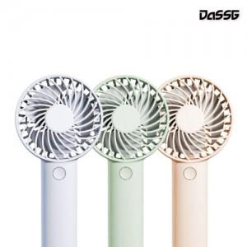

【상세/제작정보】 | *택배비용 박스당-4,000원

【인쇄/포장옵션】 | 실크, 레이저, 풀칼라 / 포장지포장

【공급단가】 | 수량 | 100~ | 300~ | 500~ | 1,000~ | 3,000~
*VAT별도 | 단가 | 5,760원 | 5,660원 | 5,520원 | 5,420원 | 5,280원

【상품 URL】 | https://dev.easy1.co.kr:443/src/goods_detail.php?gdno=30770

